印刷設定
申請関係様式の印刷要領
 |  |  | ※郵送による書類提出の場合

１．申請する各様式の印刷について
 |  | 各様式を印刷するにあたっては、セルの色を印刷しないようお願い致します。

２．設定方法
 |  | ※本ファイルは、セルの色を印刷しないよう設定しています。
 |  | もし、設定が解除されておりましたら、下記の手順を基に設定してください。

 | 【印刷設定の手順】
 |  | 1.印刷するシートを選択し、［ページレイアウト］をクリックします。
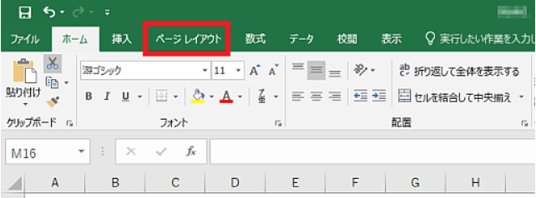

 |  | 2.「ページ設定」グループの右下のボタンをクリックします。
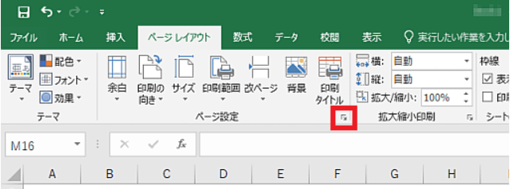

 |  | 3.［シート］タブをクリックします。
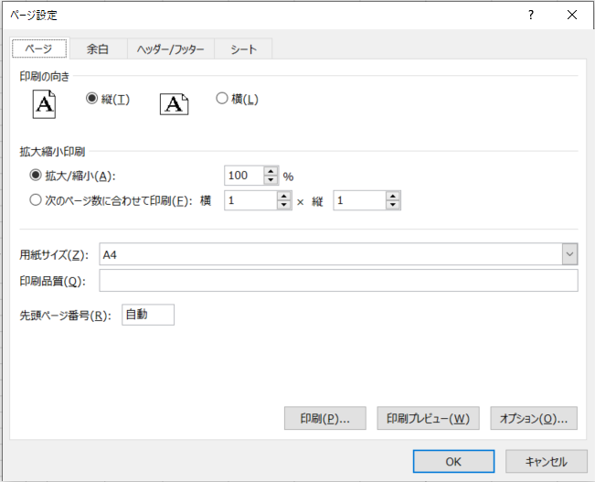

 |  | 4.［白黒印刷］のチェックボックスをオンにします。
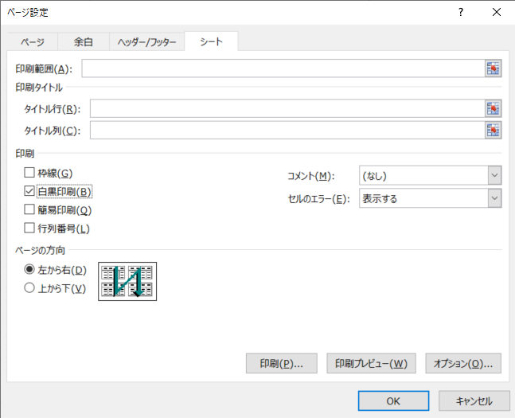

 |  | 5.［OK］ボタンをクリックします。

入力シート
【入力例】
 | セルの色が黄色い部分に入力してください。

基本入力事項 |  |  | ver.1.1 |  |  |  |  |  |  |  |  |  |  | 基本入力事項
申請日 |  |  |  | ←西暦で入力 例：2024/4/24 |  |  |  |  |  |  |  |  |  | 申請日 |  |  | 2024-04-24
事業の名称 |  |  |  | ←例：株式会社〇〇〇 ●●工場廃熱等有効利用事業 |  |  |  |  |  |  |  |  |  | 事業の名称 |  |  | 株式会社〇〇〇 ●●工場廃熱等有効利用事業
※申請者の項目について、商業・法人登記簿謄本（個人事業主の場合は開業届）の記載内容と一致すること。 |  |  |  |  |  |  |  |  |  |  |  |  |  | ※申請者の項目について、商業・法人登記簿謄本（個人事業主の場合は開業届）の記載内容と一致すること。
助成対象事業者 | 名称 | フリガナ |  |  |  |  |  |  |  |  |  |  |  | 助成対象事業者 | 名称 | フリガナ | カブシキガイシャ〇〇〇
 |  | 会社名 |  |  |  |  |  |  |  |  |  |  |  |  |  | 会社名 | 株式会社〇〇〇
 | 登記された 本社住所 | 〒 |  |  |  |  |  |  |  |  |  |  |  |  | 登記された 本社住所 | 〒 | 000-0000
 |  | 住所 |  |  |  |  |  |  |  |  |  |  |  |  |  | 住所 | 東京都●●区▲▲ ◆－◆－◆ ■■ビル▼階
 | 代表者 | 役職 |  |  |  |  |  |  |  |  |  |  |  |  | 代表者 | 役職 | 代表取締役
 |  | フリガナ |  |  |  |  |  |  |  |  |  |  |  |  |  | フリガナ | 〇〇 ●●
 |  | 氏名 |  |  |  |  |  |  |  |  |  |  |  |  |  | 氏名 | 〇〇 ●●
 | 担当者連絡先 ※公社からの照会や指示等の連絡をする際に、窓口となる担当者を入力 (部署名・氏名については、代表者と同一の場合は記載不要) | 部署名 |  |  |  |  |  |  |  |  |  |  |  |  | 担当者連絡先 ※公社からの照会や指示等の連絡をする際に、窓口となる担当者を入力 (部署名・氏名については、代表者と同一の場合は記載不要) | 部署名 | 総務課
 |  | フリガナ |  |  |  |  |  |  |  |  |  |  |  |  |  | フリガナ | 〇〇 ●●
 |  | 氏名 |  |  |  |  |  |  |  |  |  |  |  |  |  | 氏名 | 〇〇 ●●
 |  | 電話番号 |  |  |  |  |  |  |  |  |  |  |  |  |  | 電話番号 | 00-0000-0000
 |  | 携帯電話 |  |  |  |  |  |  |  |  |  |  |  |  |  | 携帯電話 | 090-0000-0000
 |  | E-mail |  |  |  |  |  |  |  |  |  |  |  |  |  | E-mail | 0000-abc@XXXX.ne.jp
 | 事業者区分 | 区分 |  |  |  |  |  |  |  |  |  |  |  |  | 事業者区分 | 区分 | ア_中小企業者
 |  | 業種 |  |  |  |  |  |  |  |  |  |  |  |  |  | 業種 | E_製造業
 | 備考 | ※特記事項がある場合に記入 |  |  |  |  |  |  |  |  |  |  |  |  | 備考 | ※特記事項がある場合に記入
共同申請者 | 名称 | フリガナ |  |  |  |  |  |  |  |  |  |  |  | 共同申請者 | 名称 | フリガナ
 |  | 会社名 |  |  |  |  |  |  |  |  |  |  |  |  |  | 会社名
 | 登記された 本社住所 | 〒 |  |  |  |  |  |  |  |  |  |  |  |  | 登記された 本社住所 | 〒
 |  | 住所 |  |  |  |  |  |  |  |  |  |  |  |  |  | 住所
 | 代表者 | 役職 |  |  |  |  |  |  |  |  |  |  |  |  | 代表者 | 役職
 |  | フリガナ |  |  |  |  |  |  |  |  |  |  |  |  |  | フリガナ
 |  | 氏名 |  |  |  |  |  |  |  |  |  |  |  |  |  | 氏名
 | 担当者連絡先 ※公社からの照会や指示等の連絡をする際に、窓口となる担当者を入力 (部署名・氏名については、代表者と同一の場合は記載不要) | 部署名 |  |  |  |  |  |  |  |  |  |  |  |  | 担当者連絡先 ※公社からの照会や指示等の連絡をする際に、窓口となる担当者を入力 (部署名・氏名については、代表者と同一の場合は記載不要) | 部署名
 |  | フリガナ |  |  |  |  |  |  |  |  |  |  |  |  |  | フリガナ
 |  | 氏名 |  |  |  |  |  |  |  |  |  |  |  |  |  | 氏名
 |  | 電話番号 |  |  |  |  |  |  |  |  |  |  |  |  |  | 電話番号
 |  | 携帯電話 |  |  |  |  |  |  |  |  |  |  |  |  |  | 携帯電話
 |  | E-mail |  |  |  |  |  |  |  |  |  |  |  |  |  | E-mail
 | 備考 | ※特記事項がある場合に記入 |  |  |  |  |  |  |  |  |  |  |  |  | 備考 | ※特記事項がある場合に記入
手続代行者 | 名称 | フリガナ |  |  |  |  |  |  |  |  |  |  |  | 手続代行者 | 名称 | フリガナ | カブシキガイシャ〇〇〇
 |  | 会社名 |  |  |  |  |  |  |  |  |  |  |  |  |  | 会社名 | 株式会社〇〇〇
 | 登記された 本社住所 | 〒 |  |  |  |  |  |  |  |  |  |  |  |  | 登記された 本社住所 | 〒 | 000-0000
 |  | 住所 |  |  |  |  |  |  |  |  |  |  |  |  |  | 住所 | 東京都●●区▲▲ ◆－◆－◆ ■■ビル▼階
 | 代表者 | 役職 |  |  |  |  |  |  |  |  |  |  |  |  | 代表者 | 役職 | 代表取締役
 |  | フリガナ |  |  |  |  |  |  |  |  |  |  |  |  |  | フリガナ | 〇〇 ●●
 |  | 氏名 |  |  |  |  |  |  |  |  |  |  |  |  |  | 氏名 | 〇〇 ●●
 | 担当者連絡先 ※公社からの照会や指示等の連絡をする際に、窓口となる担当者を入力 (部署名・氏名については、代表者と同一の場合は記載不要) | 部署名 |  |  |  |  |  |  |  |  |  |  |  |  | 担当者連絡先 ※公社からの照会や指示等の連絡をする際に、窓口となる担当者を入力 (部署名・氏名については、代表者と同一の場合は記載不要) | 部署名 | 総務課
 |  | フリガナ |  |  |  |  |  |  |  |  |  |  |  |  |  | フリガナ | 〇〇 ●●
 |  | 氏名 |  |  |  |  |  |  |  |  |  |  |  |  |  | 氏名 | 〇〇 ●●
 |  | 電話番号 |  |  |  |  |  |  |  |  |  |  |  |  |  | 電話番号 | 00-0000-0000
 |  | 携帯電話 |  |  |  |  |  |  |  |  |  |  |  |  |  | 携帯電話 | 090-0000-0000
 |  | E-mail |  |  |  |  |  |  |  |  |  |  |  |  |  | E-mail | 0000-abc@XXXX.ne.jp
 | 備考 | ※特記事項がある場合に記入 |  |  |  |  |  |  |  |  |  |  |  |  | 備考 | ※特記事項がある場合に記入
設置場所 | 事業所の名称 |  |  |  |  |  |  |  |  |  |  |  |  | 設置場所 | 事業所の名称 |  | 株式会社〇〇〇 ●●工場
 | 〒 |  |  |  |  |  |  |  |  |  |  |  |  |  | 〒 |  | 000-0000
 | 住所（東京都） |  |  |  |  |  |  |  |  |  |  |  |  |  | 住所（東京都） |  | 東京都●●区▲▲ ◆－◆－◆ ■■ビル▼階

管理簿記入用（編集しないでください）
0 | 0 | 0 | 0 | 0 | 0 | 0 | 0 | 0 | 0 | 0 | 0 | 0 | 0

第１号様式
 |  | 色のセルに入力してください。
 |  | 色のセルは入力シートに入力してください。
【入力例】

第１号様式（第８条関係) |  |  |  | 年 月 日 |  | 第１号様式（第８条関係) |  |  |  |  | 令和●年●月●日

公益財団法人東京都環境公社 |  |  |  |  |  | 公益財団法人東京都環境公社
理事長 殿 |  |  |  |  |  | 理事長 殿
◇ 部分と下記のシートにご入力ください。
・入力シート
※ については共通様式を参照
 |  |  | （助成対象事業者） |  |  |  |  |  | （助成対象事業者）
 |  |  | 住所 |  |  |  |  |  | 住所 | 000-0000 東京都●●区▲▲ ◆－◆－◆ ■■ビル▼階
 |  |  | 名称 |  |  |  |  |  | 名称 | 株式会社〇〇〇
 |  |  | 代表者 |  |  |  |  |  | 代表者 | 代表取締役 〇〇 ●●
 |  |  | 担当者 |  |  |  |  |  | 担当者 | 総務課 〇〇 ●●

 |  |  | （共同申請者） |  |  |  |  |  | （共同申請者）
 |  |  | 住所 |  |  |  |  |  | 住所
 |  |  | 名称 |  |  |  |  |  | 名称
 |  |  | 代表者 |  |  |  |  |  | 代表者
 |  |  | 担当者 |  |  |  |  |  | 担当者

 |  |  | （手続代行者） |  |  |  |  |  | （手続代行者）
 |  |  | 住所 |  |  |  |  |  | 住所 | 000-0000 東京都●●区▲▲ ◆－◆－◆ ■■ビル▼階
 |  |  | 名称 |  |  |  |  |  | 名称 | 株式会社〇〇〇
 |  |  | 代表者 |  |  |  |  |  | 代表者 | 代表取締役 〇〇 ●●
 |  |  | 担当者 |  |  |  |  |  | 担当者 | 総務課 〇〇 ●●

 | 助成金交付申請書 |  |  |  |  |  | 助成金交付申請書

中小規模事業所向け廃熱等有効利用設備導入支援事業助成金交付要綱（令和６年４月15日付６都環公地温第550号）第８条第１項の規定に基づき、助成金の交付について関係書類を添えて、下記のとおり申請します。 |  |  |  |  |  | 中小規模事業所向け廃熱等有効利用設備導入支援事業助成金交付要綱（令和６年４月15日付６都環公地温第550号）第８条第１項の規定に基づき、助成金の交付について関係書類を添えて、下記のとおり申請します。
記 |  |  |  |  |  | 記
事業の名称 |  |  |  |  |  | 事業の名称 |  | 株式会社〇〇〇 ●●工場廃熱有効利用事業
事業所の名称 |  |  |  |  |  | 事業所の名称 |  | 株式会社〇〇〇 ●●工場
事業所の所在地 |  |  |  |  |  | 事業所の所在地 |  | 東京都●●区▲▲ ◆－◆－◆ ■■ビル▼階
助成対象経費 |  |  |  |  | 円 | 助成対象経費 |  | 2,895,000 |  |  |  | 円
助成金交付申請額 |  |  |  |  | 円 | 助成金交付申請額 |  | 1,930,000 |  |  |  | 円

備考 |  |  |  |  |  | 備考

第１号様式の２(助成対象事業者用)
【記入例】
 | 色のセルに入力してください。

第１号様式の２（第８条関係) |  |  |  |  |  | 第１号様式の２（第８条関係)

誓 約 書 |  |  |  |  |  | 誓 約 書
【助成対象事業者】 |  |  |  |  |  | 【助成対象事業者】

公益財団法人東京都環境公社 |  |  |  |  |  | 公益財団法人東京都環境公社
理事長 殿 |  |  |  |  |  | 理事長 殿

１ | 中小規模事業所向け廃熱等有効利用設備導入支援事業交付要綱（令和６年４月15日付６都環公地温第550号）。以下「交付要綱」という。）第８条の規定に基づく助成金の交付の申請を行うに当たり、当該申請により助成金等の交付を受けようとする者（法人その他の団体にあっては、代表者、役員又は使用人その他の従業員若しくは構成員を含む。）が交付要綱第３条に規定する助成対象事業者に該当し、将来にわたっても該当するよう法令等を遵守することをここに誓約いたします。 |  |  |  |  | １ | 中小規模事業所向け廃熱等有効利用設備導入支援事業交付要綱（令和６年４月15日付６都環公地温第550号）。以下「交付要綱」という。）第８条の規定に基づく助成金の交付の申請を行うに当たり、当該申請により助成金等の交付を受けようとする者（法人その他の団体にあっては、代表者、役員又は使用人その他の従業員若しくは構成員を含む。）が交付要綱第３条に規定する助成対象事業者に該当し、将来にわたっても該当するよう法令等を遵守することをここに誓約いたします。

２ | この誓約に違反又は相違があり、交付要綱第25条の規定により助成金交付決定の全部又は一部の取消しを受けた場合において、交付要綱第26条に規定する助成金の返還を請求されたときは、これに異議なく応じることを誓約いたします。 |  |  |  |  | ２ | この誓約に違反又は相違があり、交付要綱第25条の規定により助成金交付決定の全部又は一部の取消しを受けた場合において、交付要綱第26条に規定する助成金の返還を請求されたときは、これに異議なく応じることを誓約いたします。

３ | 貴公社理事長又は東京都が必要と認めた場合には、暴力団関係者（※２）であるか否かの確認のため、警視庁へ照会がなされることに同意いたします。 |  |  |  |  | ３ | 貴公社理事長又は東京都が必要と認めた場合には、暴力団関係者であるか否かの確認のため、警視庁へ照会がなされることに同意いたします。

４ | 本申請書は、事実に基づき、申請者の不利益にならない範囲において訂正される可能性があることについて同意いたします。 |  |  |  |  | ４ | 本申請書は、事実に基づき、申請者の不利益にならない範囲において訂正される可能性があることについて同意いたします。

５ | 設備導入に係る事業所が自己所有でない場合、所有者の承諾を得て申請します。 なお、本事業により設置された対象設備等について、公社及び東京都はその責任の一切を負いません。 |  |  |  |  | ５ | 設備導入に係る事業所が自己所有でない場合、所有者の承諾を得て申請します。 なお、本事業により設置された対象設備等について、公社及び東京都はその責任の一切を負いません。

６ | 中小規模事業所向け廃熱等有効利用設備導入支援事業実施要綱（令和６年２月29日付５都環公地温第532号）第４ １(1)の規定により税金の滞納があるもの、東京都から助成金等停止措置又は指名停止措置が講じられている者、刑事上の処分を受けたものその他公的資金の交付先として社会通念上適切であると認められないものに該当しないことを誓約します。 |  |  |  |  | 6 | 中小規模事業所向け廃熱等有効利用設備導入支援事業実施要綱（令和６年２月29日付５都環公地温第532号）第４ １の規定により税金の滞納があるもの、東京都から助成金等停止措置又は指名停止措置が講じられている者、刑事上の処分を受けたものその他公的資金の交付先として社会通念上適切であると認められないものに該当しないことを誓約します。

７ | 本申請について、助成額をキャッシュバック等（※３）に利用する行為を行っていないことを誓約いたします。 |  |  |  |  | ７ | 本申請について、助成額を偽り、キャッシュバック（※３）や協賛金等の原資とする行為を行っていないことを誓約いたします。

 | 日 付 | 令和 | 年 | 月 | 日 |  | 日 付 | 令和 | 6 | 年 | 4 | 月 | 24 | 日
 | 住 所 |  |  |  |  |  | 住 所 | 東京都●●区▲▲ ◆－◆－◆ ■■ビル▼階

 | 事業者名 |  |  |  |  |  | 事業者名 | 株式会社〇〇〇
 | 代表者の職・氏名 |  |  |  |  |  | 代表者の職・氏名 | 代表取締役 〇〇 ●●
 | ※１ 法人その他の団体にあっては、主たる事務所の所在地、名称及び代表者の氏名を記入すること。 ※２ この誓約書における「暴力団関係者」とは、次に掲げる者をいう。 ・暴力団又は暴力団員が実質的に経営を支配する法人等に所属する者 ・暴力団又員を雇用している者 ・暴力団又は暴力団員を不当に利用していると認められる者 ・暴力団の維持、運営に協力し、又は関与していると認められる者 ・暴力団又は暴力団員と社会的に非難されるべき関係を有していると認められる者 ※３ この誓約書における「キャッシュバック等」とは、キャッシュバックや協賛金（工事実績のＨＰ掲載に対する謝礼等）等の名目で、設備等の購入者や工事の発注者に対して購入額の一部又は全額に相当する金額を払い戻すものであり、購入額を実質的に減額又は無償とするものです。当事業は対象経費の２/３以内の金額を申請者に助成するものであり、残りの金額は自己負担となります。 |  |  |  |  |  | ※ 法人その他の団体にあっては、主たる事務所の所在地、名称及び代表者の氏名を記入すること。 ※ この誓約書における「暴力団関係者」とは、次に掲げる者をいう。 ・暴力団又は暴力団員が実質的に経営を支配する法人等に所属する者 ・暴力団又員を雇用している者 ・暴力団又は暴力団員を不当に利用していると認められる者 ・暴力団の維持、運営に協力し、又は関与していると認められる者 ・暴力団又は暴力団員と社会的に非難されるべき関係を有していると認められる者

第２号様式
【入力例】
 |  | 色のセルに入力してください。
 |  | 色のセルは入力シートに入力してください。

◇ 部分と下記のシートにご入力ください。
・入力シート
第２号様式（第８条関係) |  |  | 年 月 日 |  |  | 第２号様式 |  |  |  | 令和●年●月●日
事業実施計画書 |  |  |  |  |  | 事業実施計画書
１. 事業の概要 |  |  |  |  |  | １. 事業の概要
事業の名称 |  |  |  |  |  | 事業の名称 | 株式会社〇〇〇 ●●工場廃熱等有効利用事業
設置事業所の名称 |  |  |  |  |  | 設置事業所の名称 | 株式会社〇〇〇 ●●工場
設置事業所の所在地 |  |  |  |  |  | 設置事業所の所在地 | 東京都●●区▲▲ ◆－◆－◆ ■■ビル▼階
事業の 実施予定 ※工事の完了予定日とは、全ての工事及び支払いが完了する予定の日 | 工事開始予定日： |  |  |  | ←西暦：yyyy/mm/dd（半角）で入力 | 事業の 実施予定 ※工事の完了予定日とは、全ての工事及び支払いが完了する予定の日 | 工事開始予定日： |  | 令和●年●月●日
 | 工事の完了予定日： |  |  |  | ←西暦：yyyy/mm/dd（半角）で入力 |  | 工事の完了予定日： |  | 令和●年●月●日
申請区分 （該当に○印） |  | 既設の熱源機器を下図ア又はイに更新することで、二酸化炭素排出量の削減を図る |  |  |  | 申請区分 （該当に○印） |  | 既設の熱源機器を下図ア又はイに更新することで、二酸化炭素排出量の削減を図る
 |  | 既設の熱源機器と併用し、下図ア又はイを新設することで、二酸化炭素排出量の削減を図る |  |  |  |  |  | 既設の熱源機器と併用し、下図ア又はイを新設することで、二酸化炭素排出量の削減を図る
 |  | 既設の再生可能エネルギー熱を利用するために必要なヒートポンプを更新することで、二酸化炭素排出量の削減を図る |  |  |  |  | 〇 | 既設の再生可能エネルギー熱を利用するために必要なヒートポンプを更新することで、二酸化炭素排出量の削減を図る

２.導入設備の概要 |  |  |  |  |  | ２.導入設備の概要
①設備名称 |  |  |  | ②台数 |  | ①設備名称 |  |  |  |  | ②台数

 |  |  |  |  |  | ヒートポンプ |  |  |  |  | 1

３.備考 |  |  |  |  |  | ３.備考

